메인 UI
GUI 제시

HUD 전경

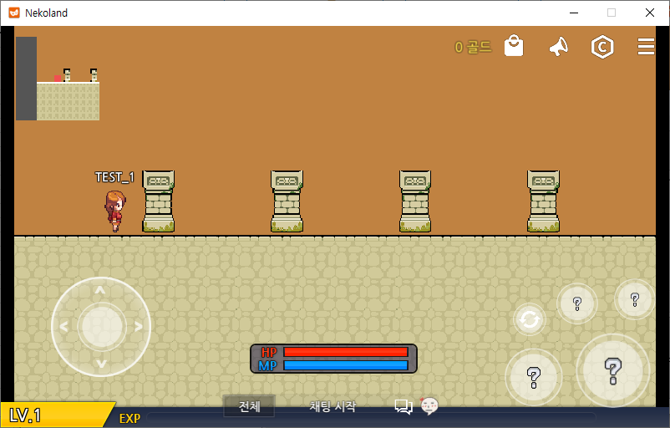

GUI 설명

9
12
11
10

1

8

7
2
4
3

5

6

1
 | 플레이어 캐릭터의 크기 표시

2
 | 이동 컨트롤 패널: 조이스틱형

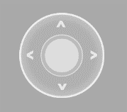

네코랜드에서 제공하는 컨트롤 패널

3
 | 플레이어 캐릭터 레벨과 헌터 랭크

C
B
A
S
SS
SS

LV 16
5개의 헌터 랭크 표현
헌터 랭크 아래에 레벨 표시

4
 | 플레이어 캐릭터 HP 표시

현 HP량 표시 이미지
최대 HP량 표시 이미지

가시성을 높이는 배경 이미지
최종 제시되는 HP 표시 모델

5
 | 플레이어 캐릭터 MP 표시

현 MP량 표시 이미지
최대 MP량 표시 이미지

가시성을 높이는 배경 이미지
최종 제시되는 MP 표시 모델

6
 | 플레이어 캐릭터 경험치 표시

현재 경험치 표시 이미지
가시성을 높이는 배경 이미지

7
 | 상호 작용 버튼




네코랜드 기본 제공 상호 작용 버튼
특정 아이콘이 삽입된 상호 작용 버튼

8
 | 필살기 스킬 발동 시 나타나는 히트 슬라이더

필살기 발동 시 나타나는 슬라이더

9
 | 미니맵

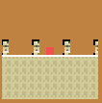

네코랜드 기본 제공 미니맵

10
 | UI 메뉴 아이콘이 위치한 자리

네코랜드 기본 제공 메뉴 아이콘.
WAY 전용 아이콘을 같은 형태로 추가한다

11
 | 지니고 있는 마석 조각량 표시

46172894617846187246

가시성을 위한 불투명 배경 위에 마석 조각량을 우측 정렬된 숫자로 표시
그 우측에는 단위가 마석임을 암시하는 마석 이미지가 들어간다.

12
 | 피로도 표시

12 / 123

가시성을 위한 불투명 배경 위에 현재 피로도와 최대 피로도를 가로쓰기 분수로 표시
그 좌측에는 단위가 피로도임을 암시하는 커피 이미지가 들어간다.

무기정보 UI
GUI 제시

무기 UI 디자인

에고무기 정보
X

LV. n + **
다음 레벨까지 남은 경험치

123123 / 123123

무기 종류별 리소스 이미지
공격력 | n (+**)
치명타 확률 | n% (+**)
치명타 배율 | n% (+**)
잔여 스킬 포인트 | n

현재 등록된 스킬 목록

1
2

필

무기 대사 출력
3
4

스킬 창 열기
한계 돌파 하기
대화하기
조언얻기

무기 UI 디자인

1
2

에고무기 정보
X

LV. n + **
다음 레벨까지 남은 경험치
3
4
123123 / 123123

무기 종류별 리소스 이미지
공격력 | n (+**)
치명타 확률 | n% (+**)
치명타 배율 | n% (+**)
잔여 스킬 포인트 | n
5
9

현재 등록된 스킬 목록
10

1
2
무기 대사 출력
6
필

3
4

7
대화하기
조언얻기
8

1
 | UI 배경 창

2
 | UI 창 닫기

3
 | 무기 레벨과 한계돌파 수치 표시

4
 | 무기 경험치 표시

현 무기 경험치 표시 이미지
최대 경험치량 표시 이미지

가시성을 높이는 배경 이미지
최종 제시되는 경험치 표시 모델

5
 | 무기 이미지 출력

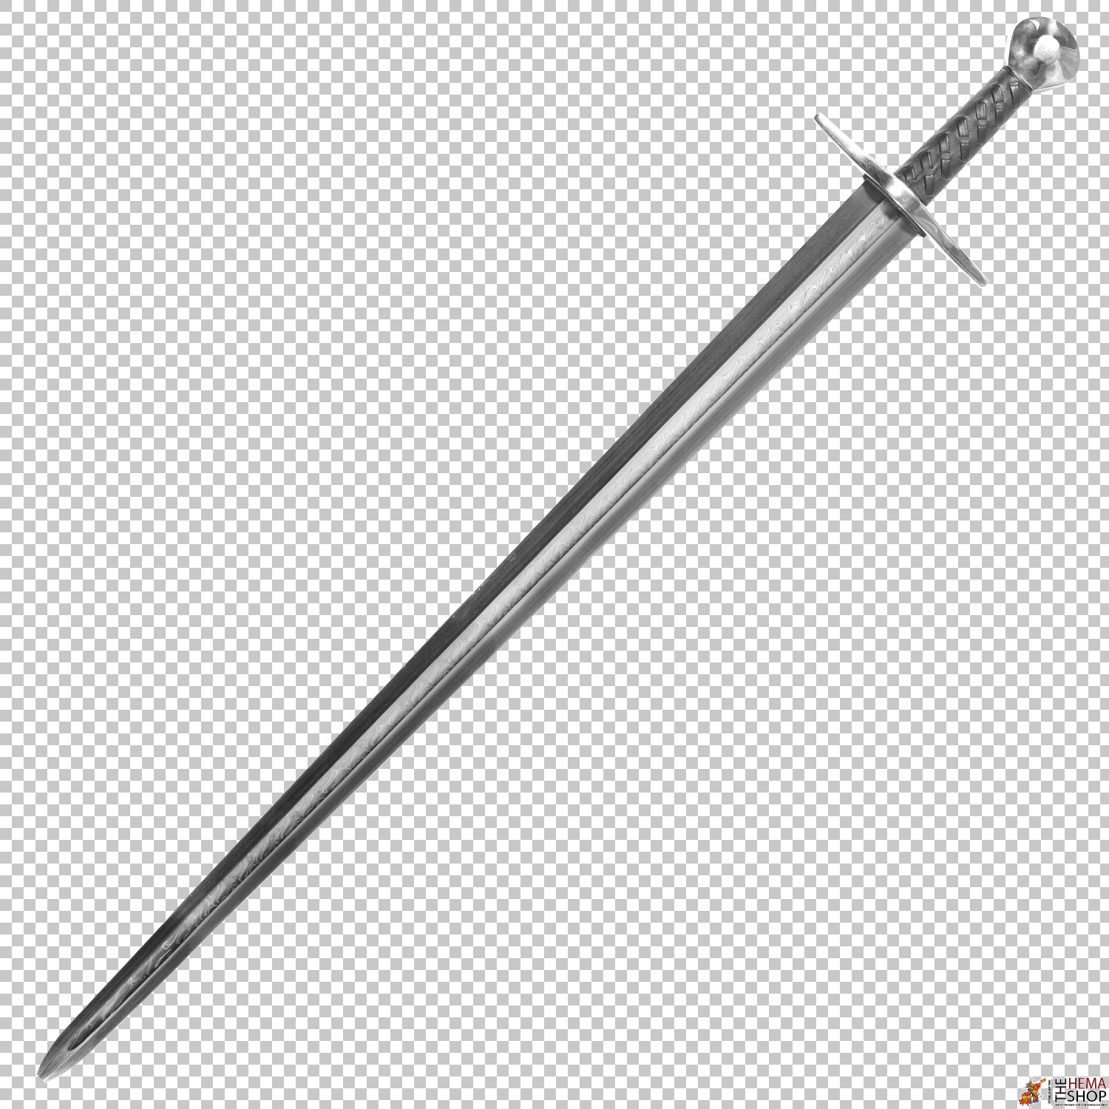
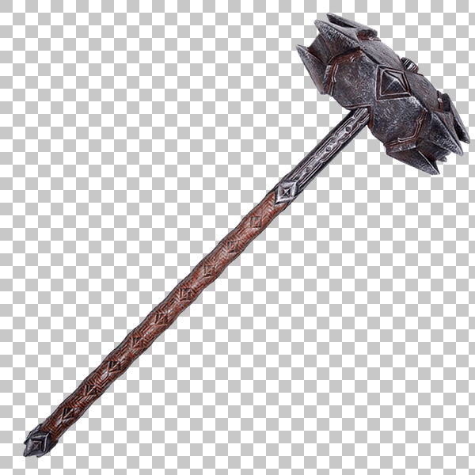
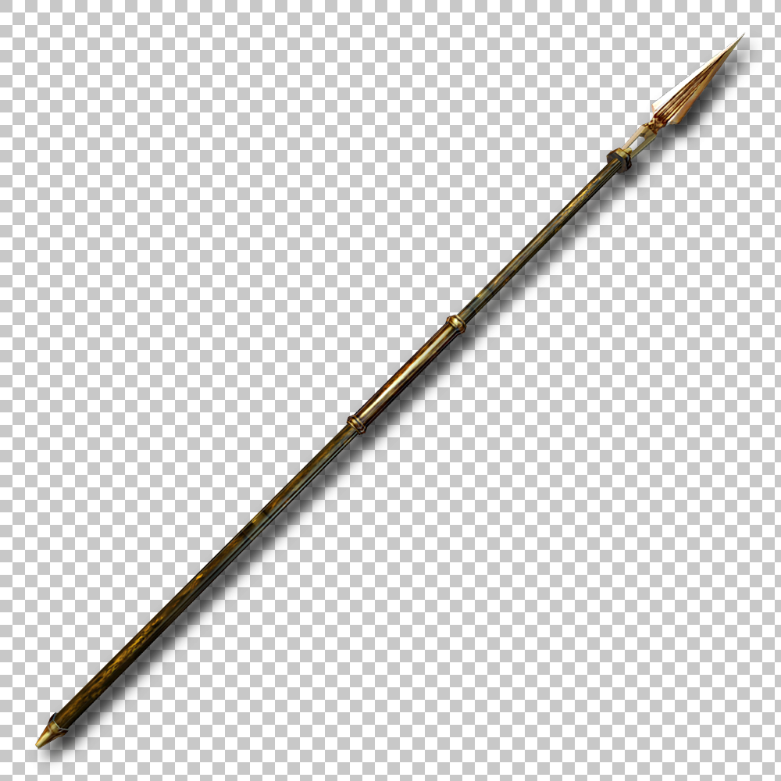
 |  | 검 | 해머 | 창

6
 | 무기 대사 스크립트 출력창

7
 | 무기와 대화하기 발동 버튼

8
 | 무기의 조언얻기 발동 버튼

9
 | 무기 능력치 표시창

10
 | 현재 등록된 스킬 목록 표시창

스킬트리 UI
GUI 제시

스킬 트리 UI 디자인

에고무기 정보
X

공격 스킬 트리
방어 스킬 트리
버프 스킬 트리
잔여 스킬 포인트 | n

스킬 트리 표시 페이지 / 버튼을 누르면 해당 스킬 트리로 전환
필1
필2
필3
필4
0 / 3
0 / 1
0 / 1
0 / 3
0 / 3
0 / 3
0 / 3
0 / 3
0 / 3
0 / 3
0 / 3
0 / 3
0 / 3
0 / 3
0 / 2
0 / 2
0 / 3
0 / 3
0 / 3
0 / 3
현재 등록된 스킬 목록

1

2

3

4

필

스킬 트리 UI 디자인

1
2

에고무기 정보
X

3
4
6
공격 스킬 트리
방어 / 버프 스킬 트리
잔여 스킬 포인트 | n

스킬 트리 표시 페이지 / 버튼을 누르면 해당 스킬 트리로 전환
필1
필2
필3
필4
0 / 3
0 / 1
0 / 1
0 / 3
0 / 3
0 / 3
0 / 3
0 / 3
0 / 3
0 / 3
0 / 3
0 / 3
0 / 3
0 / 3
0 / 2
0 / 2
0 / 3
0 / 3
0 / 3
0 / 3
현재 등록된 스킬 목록
5
10

1

7
2

3
8

4

9
0 / 3

필

해당 스킬 정보 UI 디자인

에고무기 정보
X
현재 등록된 스킬 목록
잔여 스킬 포인트 | n
스킬 트리 표시 페이지 / 버튼을 누르면 해당 스킬 트리로 전환
공격 스킬 트리
방어 스킬 트리
버프 스킬 트리
필1
필2
필3
필4



11
X
해당 스킬 정보
스킬 이름
스킬 텍스트 설명
0 / 3
일반 1에 배치
일반 2에 배치
일반 3에 배치
일반 4에 배치
스킬 레벨 업
12

1

13

2

14
3

필살기 배치
15
4
16
17
18
19
20

필

1
 | UI 배경 창

2
 | UI 창 닫기

3
 | 공격 스킬 트리 페이지 전환 버튼

4
 | 방어 / 버프 스킬 트리 페이지 전환 버튼

5
 | 스킬 트리 표시 페이지

6
 | 무기 잔여 스킬 포인트 표시

7
 | 일반 스킬 표시

8
 | 스킬 레벨 표시

9
 | 필살기 스킬 표시

10
 | 현재 등록된 스킬 목록 표시창

해당 스킬 정보 UI 디자인

11
 | 해당 스킬 정보 표시창

12
 | 해당 스킬 정보 표시창 닫기 버튼

13
 | 해당 스킬 이미지 리소스

14
 | 해당 스킬 레벨 표시

15
 | 스킬 레벨업 버튼

16
 | 해당 일반 스킬 1에 배치

17
 | 해당 일반 스킬 2에 배치

18
 | 해당 일반 스킬 3에 배치

19
 | 해당 일반 스킬 4에 배치

20
 | 해당 필살기 스킬 배치

